Sheet1
SKU | Subtítulo | Descripción | Vigencia | URL | URL Coincide con SKU | Tiene Imagen | Imagen
14001421 | Producto | Al comprar dos colchones con precio menor a $4,999 con tu es la mejor opción para pagar menos te llevas hasta de descuento en tu abono semanal del segundo colchón Sku´s que no participan: 14004464, 14003674, 14002702, 14004481, 14001894, 140591, 14001004, 14000978, 14004491, 14004041 14004501 y 14000401. | Vigencia: 15 al 21 de octubre de 2024. | spring-air-colchon-individual-kodiak-14001421[p]cmpid-Organico-Folleto-cambaceo-FolletoS42-Visitas-PDF-EKT-HOG-COL-Colchones-na-version | TRUE | TRUE | 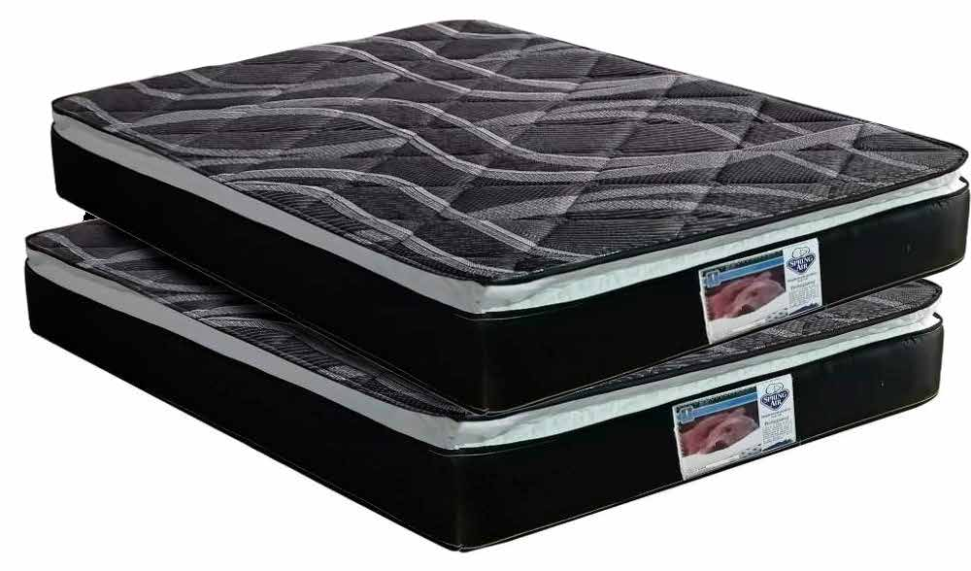
14003673 | Restonic Lord Individual | 47 $ x 78 semanas con 10% de enganche Hasta 46% de descuento en abono semanal es la mejor opción para pagar menos | Vigencia: 15 al 21 de octubre de 2024. | colchon-restonic-leon-individual-14003673[p]cmpid-Organico-Folleto-cambaceo-FolletoS42-Visitas-PDF-EKT-HOG-COL-Colchones-na-version | TRUE | TRUE | 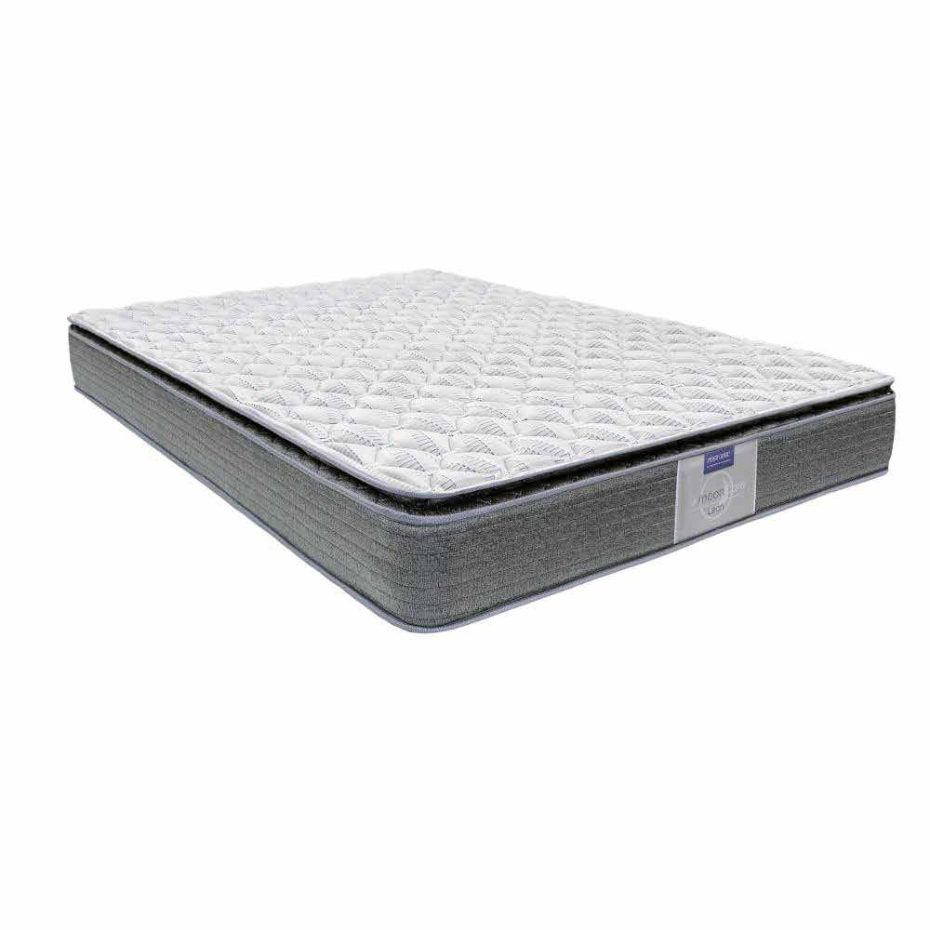
14002702 | Restonic Hunter Matrimonial | 49 $ x 102 semanas con 10% de enganche Hasta 60% de descuento en abono semanal es la mejor opción para pagar menos | Vigencia: 15 al 21 de octubre de 2024. | colchon-restonic-matrimonial-hunter-14002702[p]cmpid-Organico-Folleto-cambaceo-FolletoS42-Visitas-PDF-EKT-HOG-COL-Colchones-na-version | TRUE | TRUE | 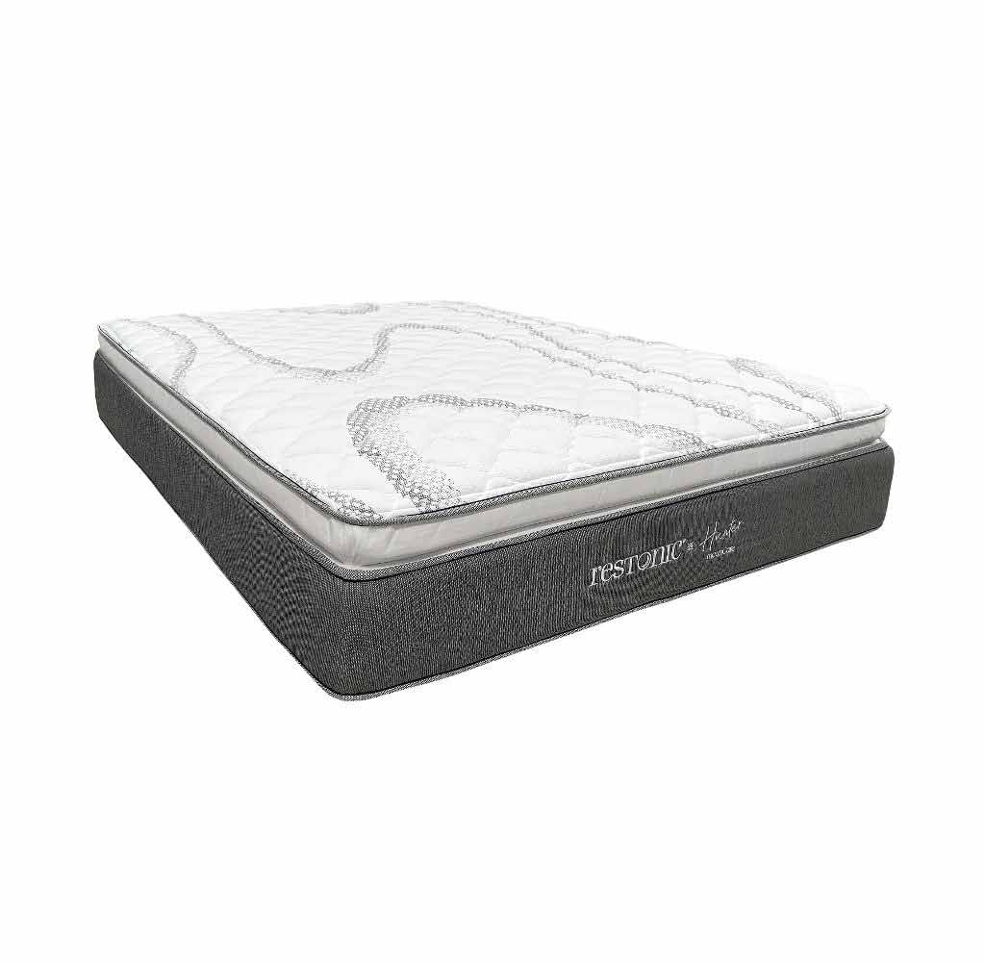
14004481 | America Delta Matrimonial | 63 $ x 102 semanas con 10% de enganche Hasta 49% de descuento en abono semanal es la mejor opción para pagar menos | Vigencia: 15 al 21 de octubre de 2024. | colchon-matrimonial-america-delta-14004481-1300311780[p]cmpid-Organico-Folleto-cambaceo-FolletoS42-Visitas-PDF-EKT-HOG-COL-Colchones-na-version | TRUE | TRUE | 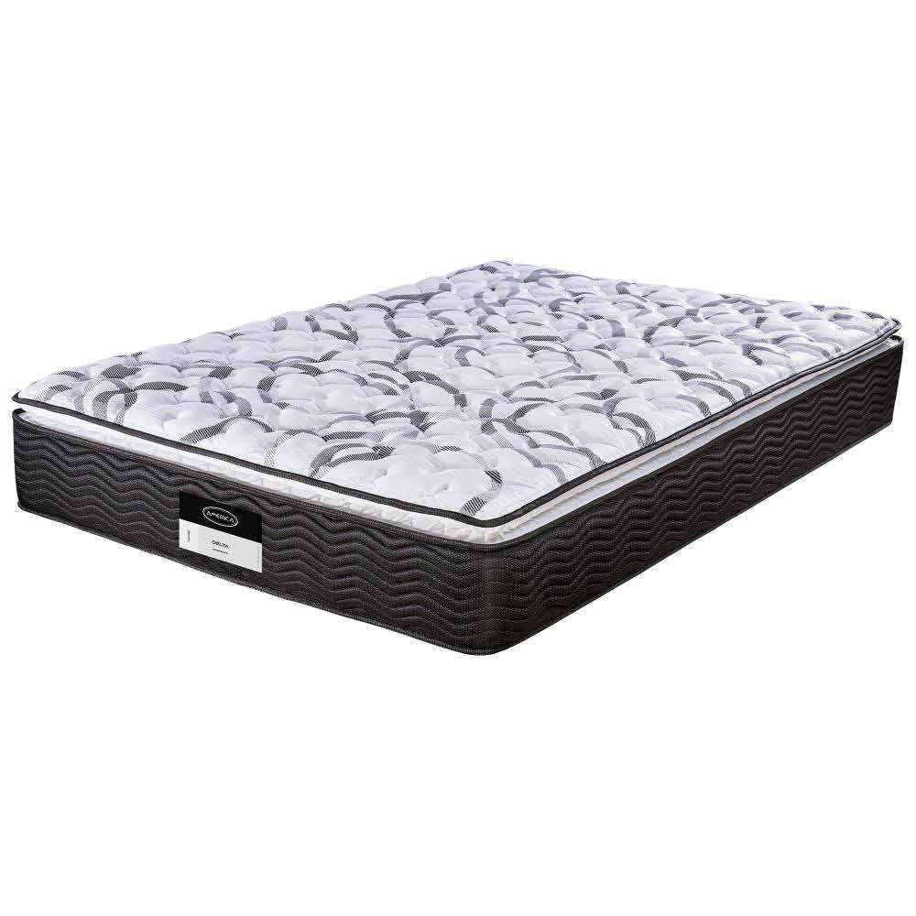
140591 | Spring Air Supreme Matrimonial | 65 $ x 102 semanas con 10% de enganche Hasta 57% de descuento en abono semanal es la mejor opción para pagar menos | Vigencia: 15 al 21 de octubre de 2024. | spring-air-colchon-matrimonial-supreme-140591[p]cmpid-Organico-Folleto-cambaceo-FolletoS42-Visitas-PDF-EKT-HOG-COL-Colchones-na-version | TRUE | TRUE | 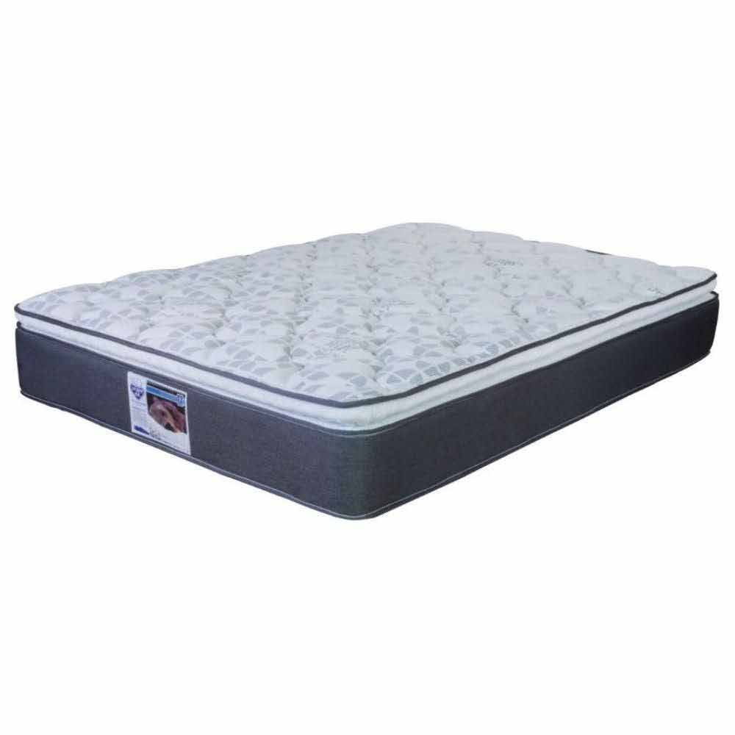
14004491 | America Estelar Matrimonial | 68 $ x 102 semanas con 10% de enganche Hasta 54% de descuento en abono semanal es la mejor opción para pagar menos | Vigencia: 15 al 21 de octubre de 2024. | colchon-matrimonial-america-estelar-14004491-1300311779[p]cmpid-Organico-Folleto-cambaceo-FolletoS42-Visitas-PDF-EKT-HOG-COL-Colchones-na-version | TRUE | TRUE | 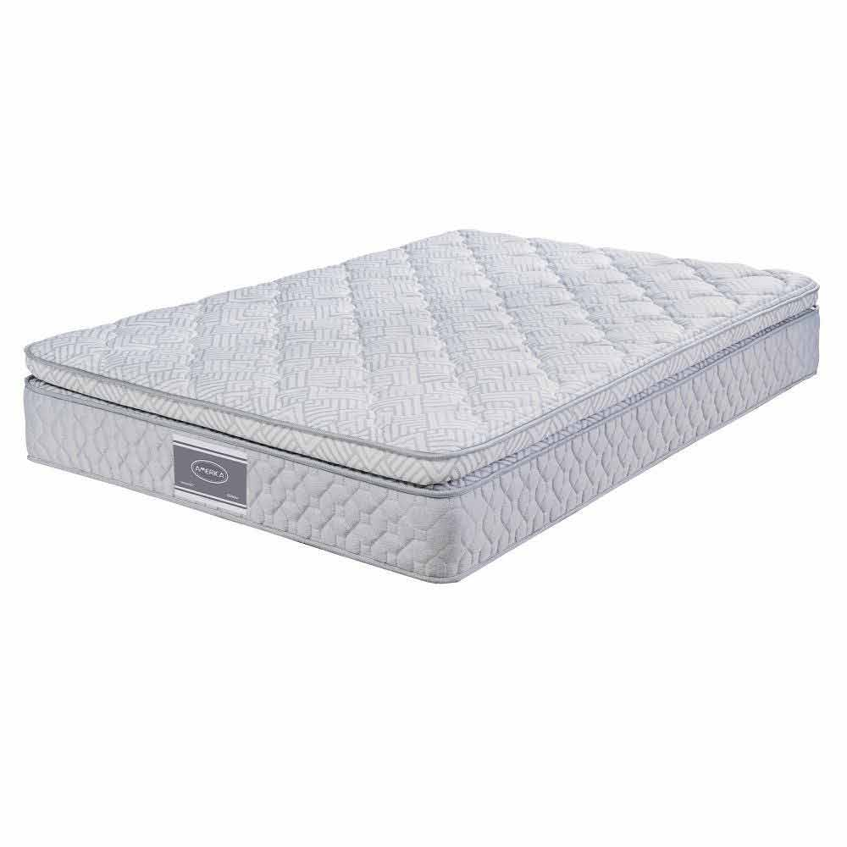
14004501 | America Performance Matrimonial | 79 $ x 102 semanas con 10% de enganche Hasta 49% de descuento en abono semanal es la mejor opción para pagar menos | Vigencia: 15 al 21 de octubre de 2024. | colchon-matrimonial-america-performance-14004501-1300311778[p]cmpid-Organico-Folleto-cambaceo-FolletoS42-Visitas-PDF-EKT-HOG-COL-Colchones-na-version | TRUE | TRUE | 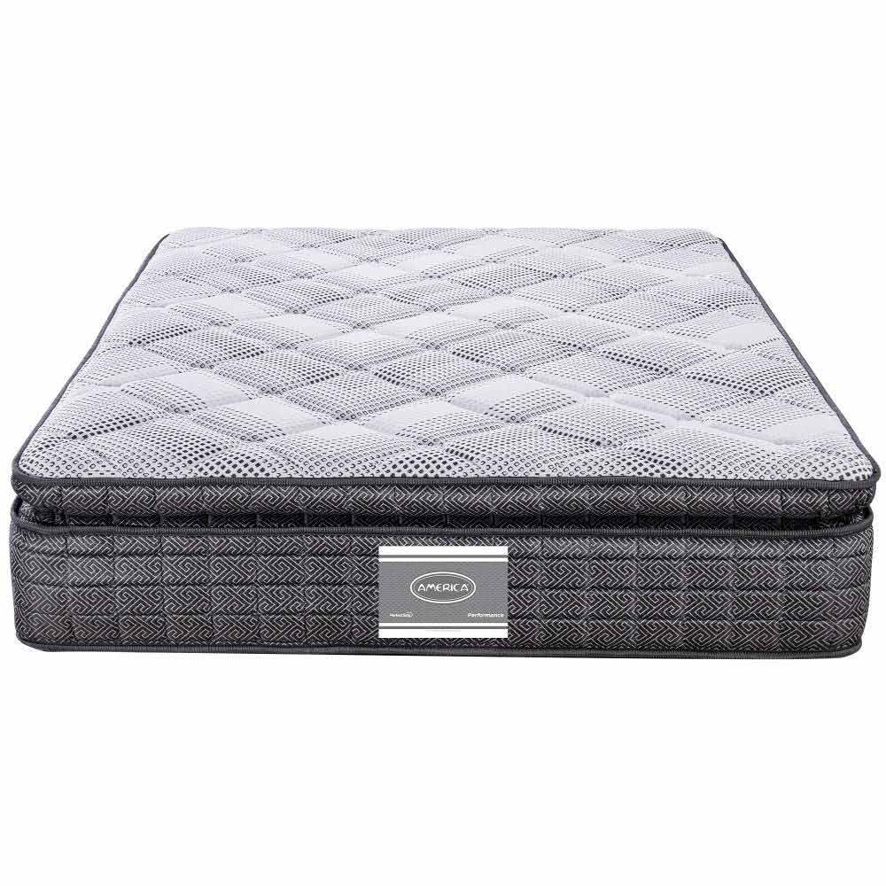
140638 | Spring Air Supreme King Size | 94 $ x 102 semanas con 10% de enganche Hasta 54% de descuento en abono semanal es la mejor opción para pagar menos | Vigencia: 15 al 21 de octubre de 2024. | spring-air-colchon-king-size-supreme-140638[p]cmpid-Organico-Folleto-cambaceo-FolletoS42-Visitas-PDF-EKT-HOG-COL-Colchones-na-version | TRUE | TRUE | 